Корзины
Корзины плетные бельевые, стеллажные
Артикул | Наименование | Фото | Размер см | Материал | Цена руб. с НДС | Цена руб. без НДС | ОСТАТКИ | НОВАЯ ЦЕНА
JFTB38-L | Корзина бельевая зеленая L | 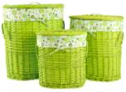 | 51*36*58 | ива, ткань | 1997.60 | 1692.88 | 253.00 | 1300
JFTB38-M | Корзина бельевая зеленая M |  | 44*30*50 |  | 1592.80 | 1349.83 | 105.00 | 1100
JFTB38-S | Корзина бельевая зеленая S |  | 38*24*40 |  | 633.60 | 536.95 | 66.00 | 500
JFTB33-L | Корзина бельевая голубая L | 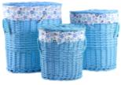 | 51*36*58 | ива, ткань | 1997.60 | 1692.88 | 204.00 | 1300
JFTB33-M | Корзина бельевая голубая M |  | 44*30*50 |  | 1592.80 | 1349.83 | 127.00 | 1100
JFTB34-L | Корзина бельевая сиреневая L | 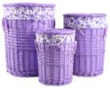 | d45*58 | ива, ткань | 1997.60 | 1692.88 | 213.00 | 1300
JFTB34-M | Корзина бельевая сиреневая M |  | d38*50 |  | 1592.80 | 1349.83 | 116.00 | 1100
JFTB34-S | Корзина бельевая сиреневая S |  | d29*40 |  | 633.60 | 536.95 | 29.00 | 500
JFTB37-L | Корзина бельевая белая L | 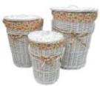 | d45*58 | ива, ткань | 1997.60 | 1692.88 | 398.00 | 1300
JFTB37-M | Корзина бельевая белая M |  | d38*50 |  | 1592.80 | 1349.83 | 26.00 | 1100
JFG05B-L | Корзина плетеная бельевая белая L |  | 47*36*55 | ива, ткань | 1750.00 | 1483.05 | 757.00 | 1200
JFG05B-M | Корзина плетеная бельевая белая M |  | 40*30*49 |  | 1050.00 | 889.83 | 209.00 | 700
JFG05S-L | Корзина плетеная стеллажная белая L |  | 39*27*18 |  | 650.00 | 550.85 | 191.00 | 460
JFG05S-M | Корзина плетеная стеллажная белая M |  | 34*24*16 |  | 490.00 | 415.25 | 173.00 | 350
JFG05S-S | Корзина плетеная стеллажная белая S |  | 29*17*12 |  | 325.00 | 275.42 | 106.00 | 250
JFG21S-L | Корзина стеллажная L |  | 45*33*19 |  | 650.00 | 550.85 | 68.00 | 460
JFG21S-M | Корзина стеллажная M |  | 40*28*17 |  | 490.00 | 415.25 | 61.00 | 350
JFG21S-S | Корзина стеллажная S |  | 33*23*15 |  | 325.00 | 275.42 | 47.00 | 250
JFG22B-L | Корзина бельевая прямоугольная черная L |  | 45*33*58 | ива, ткань | 2136.00 | 1810.17 | 84.00 | 1000
JFG22B-M | Корзина бельевая прямоугольная черная M |  | 38*28*52 |  | 1792.00 | 1518.64 | 156.00 | 800
TB29B-L | Корзина овальная бельевая "Узор" L | 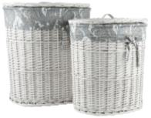 | 51*37*56 | ива, ткань | 2217.60 | 1879.32 | 194.00 | 1500
TB30B-L | Короб "Узор" L | 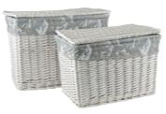 | 60*40*44 | ива, ткань | 2754.40 | 2334.24 | 276.00 | 1900
TB22B-L | Корзина "Кленовый лист" бельевая L | 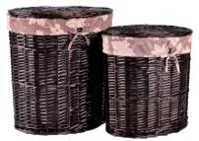 | 51x37*56 | ива, ткань | 2041.80 | 1730.34 | 174.00 | 1400
TB23S-L | Корзина "Розы" стеллажная L |  | 42*30*17 |  | 730.40 | 618.98 | 36.00 | 500
GAB32 L | Корзина трапеция L |  | Верх 34*23 Низ 40*29 h20 | Ива, ткань | 925.00 | 783.90 | 330.00 | 640
GAB32 S | Корзина трапеция S |  | Верх 24*15 Низ 29*19 h18 |  | 775.00 | 656.78 | 239.00 | 540
Корзины плетеные с игрушкой
Артикул | Наименование | Фото | Размер см | Материал | Цена руб. с НДС | Цена руб. без НДС
TB46R-L | Корзина бельевая "Ромашка" L | 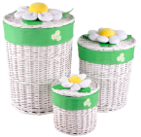 | верх d45 основание d41 h60 | ива, ткань | 1980.00 | 1677.97 | 23.00 | 1300.00
TB46R-M | Корзина бельевая "Ромашка" M |  | верх d37 основание d33 h45 | ива, ткань | 1515.00 | 1283.90 | 70.00 | 1000.00
TB46R-S | Корзина бельевая "Ромашка" S |  | верх d28 основание d26 h26 | ива, ткань | 1010.00 | 855.93 | 83.00 | 700.00
TB45R-L | Корзина бельевая "Клубничка" L | 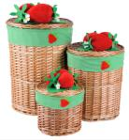 | верх d45 основание d41 h60 | ива, ткань | 1980.00 | 1677.97 | 191.00 | 1300.00
TB45R-M | Корзина бельевая "Клубничка" M |  | верх d37 основание d33 h45 | ива, ткань | 1515.00 | 1283.90 | 194.00 | 1000.00
TB45R-S | Корзина бельевая "Клубничка" S |  | верх d28 основание d26 h26 | ива, ткань | 1010.00 | 855.93 | 169.00 | 700.00
TB42R-L | Корзина бельевая "Самолетик" L | 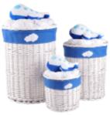 | верх d45 основание d41 h60 | ива, ткань | 1980.00 | 1677.97 | 360.00 | 1300.00
TB42R-M | Корзина бельевая "Самолетик" M |  | верх d37 основание d33 h45 | ива, ткань | 1515.00 | 1283.90 | 344.00 | 1000.00
TB43SQ-L | Корзина прямоугольная "Кораблик" L | 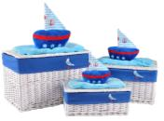 | верх 60x40 h40 | ива, ткань | 1555.00 | 1317.80 | 91.00 | 1090.00
TB43SQ-M | Корзина прямоугольная "Кораблик" M |  | верх 53x33 h28 | ива, ткань | 1315.00 | 1114.41 | 167.00 | 900.00
TB43SQ-S | Корзина прямоугольная "Кораблик" S |  | верх 46x26 h18 | ива, ткань | 1115.00 | 944.92 | 204.00 | 780.00
TB44SQ-L | Корзина прямоугольная "Машинка" L | 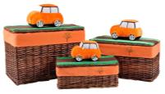 | верх 60x40 h40 | ива, ткань | 1555.00 | 1317.80 | 309.00 | 1090.00
TB44SQ-M | Корзина прямоугольная "Машинка" M |  | верх 53x33 h28 | ива, ткань | 1315.00 | 1114.41 | 349.00 | 900.00
TB44SQ-S | Корзина прямоугольная "Машинка" S |  | верх 46x26 h18 | ива, ткань | 1115.00 | 944.92 | 372.00 | 780.00
TB7R-XL | Корзина бельевая "Мишка голубой" XL | 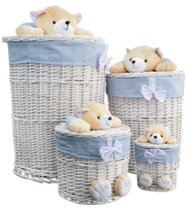 | верх d45 основание d41 h60 | ива, ткань | 1950.00 | 1652.54 | 56.00 | 1365.00

Корзины веревочные
Артикул | Наименование | Фото | Размер см | Материал | Цена руб. с НДС | Цена руб. без НДС
BRL-01 L | Корзина бельевая L | 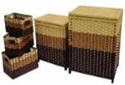 | 45*33*50 | Веревка, деревянная рама | 895.00 | 758.47 | 99.00 | 630.00
BRL-01 M | Корзина бельевая M |  | 38*26*40 |  | 760.00 | 644.07 | 124.00 | 560.00

Корзины пластиковые
Артикул | Наименование | Фото | Размер см | Материал | Цена руб. с НДС | Цена руб. без НДС
Корзины пластиковые SР
SP-04 L | Корзинка с крышкой L |  | 50*37.5*34 | пластик | 625.00 | 529.66 | 581.00 | 440.00
SP-04 M | Корзинка с крышкой M |  | 44*33*26 | пластик | 450.00 | 381.36 | 244.00 | 315.00
SP-04 S | Корзинка с крышкой S |  | 39*29*22 | пластик | 300.00 | 254.24 | 9.00 | 210.00

Предметы мебели
Мебель для дома
Артикул | Наименование | Фото | Размер см | Материал | Цена руб. с НДС | Цена руб. без НДС

Зеркала с секциями для хранения аксессуаров
Артикул | Наименование | Фото | Размер см | Материал | Цена руб. с НДС | Цена руб. без НДС |  | новая цена
MDJ05 | Зеркало настенное с секциями для хранения аксессуаров |  | 38*9.4*120 | МДФ, зеркало | 4140 | 3,508.47р. | 15.00 | 3800
MDJ07 | Зеркало напольное с секциями для хранения аксессуаров | 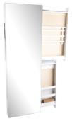 | 37.4*11.8*150 | МДФ, зеркало | 5476 | 4,640.68р. | 48.00 | 4800
MDJ06 | Зеркало напольное с секциями для хранения аксессуаров |  | 37.4*11.8*150 | МДФ, зеркало | 5476 | 4,640.68р. | 15.00 | 4800
MDJ01 | Зеркало-слайдер настенное белое | 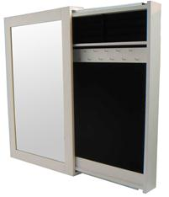 | 42*8*65 | МДФ, зеркало | 2356 | 1,996.61р. | 65.00 | 1900

